참고예시
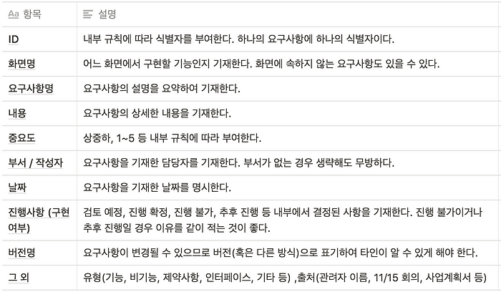
https://mklab-co.medium.com/%EC%9E%91%EC%84%B1%EB%B2%95-%EC%9A%94%EA%B5%AC%EC%82%AC%ED%95%AD-%EB%AA%85%EC%84%B8%EC%84%9C-requirements-specification-ad3533d6d5b8

